界面&功能
转生界面 |  |  |  |  | 功能规则

1
 | 功能入口
 | 角色界面点击一级页签打开
 | 转生主界面
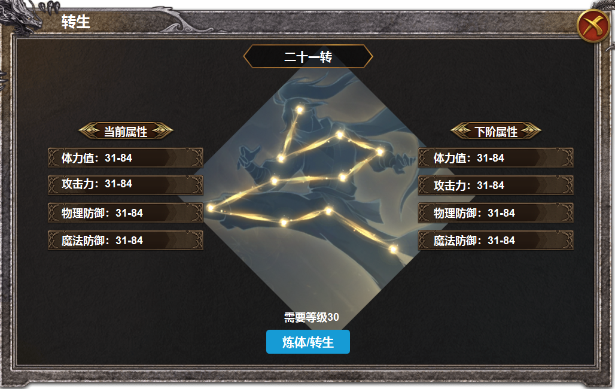

2
4
 |  | 1 | 主界面 |  | 1 | 转生界面
 |  |  | ▶ | 框体，关闭按钮， |  | ▶ | 由角色界面的一级页签打开。
 |  | 2 | 标题栏 |  |  | ▶ | 点击关闭时，返回到角色界面。
 |  | 3 | 属性栏 |  | 2 | 标题栏
3
 |  |  | ▶ | 包含标题框，属性框 |  | ▶ | 初次是0转，每次转生后，等级随之变化。
 |  | 4 | 背景图 |  | 3 | 属性栏
 |  |  | ▶ | 包含10个节点及连接线 |  | ▶ | 未转生时显示属性为0，左对齐
 |  |  | ▶ | 每次升级逐个节点亮起。 |  | ▶ | 下阶属性显示下一级的属性，满级时隐藏模块，显示转生已达最大等级。
 |  | 5 | 按钮 |  | 4 | 背景图画
 |  |  |  |  |  | ▶ | 背景图有节点及连接线，未激活时为灰色，每次升级，点亮一个节点
 |  |  |  |  |  | ▶ | 节点自下至上逐步点亮。
 |  |  |  |  | 5 | 转生按钮
 |  |  |  |  |  | ▶ | 功能初次打开时，此处显示【炼体】，上方显示的是炼体需要的材料。
 |  |  |  |  |  | ▶ | 炼体十次后，按钮变为转生，上方的消耗材料处显示转生需要的等级。
5
 |  |  |  |  |  | ▶ | 点击转生按钮后，上方属性变化，按钮重新变为炼体，上方需要等级变为消耗材料及数量
 |  |  |  |  |  | ▶ | 满级后模块隐藏。
 |  |  |  |  |  | ▶ | 材料不足时弹出tips
 |  |  |  |  |  | ▶ | 等级不足时弹出tips

表格结构
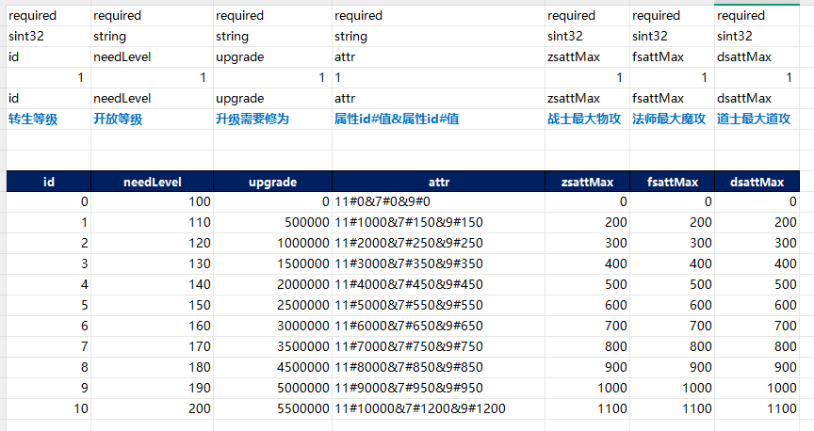
表结构设计

 | Reincarnation

参考图
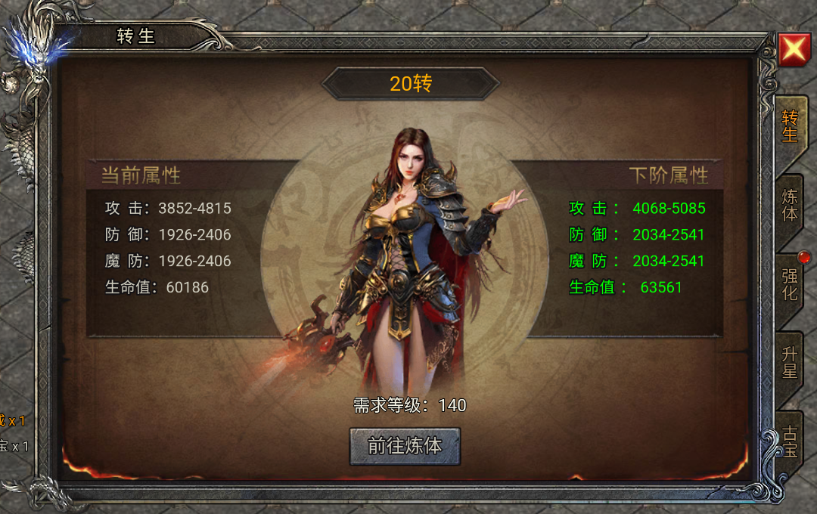
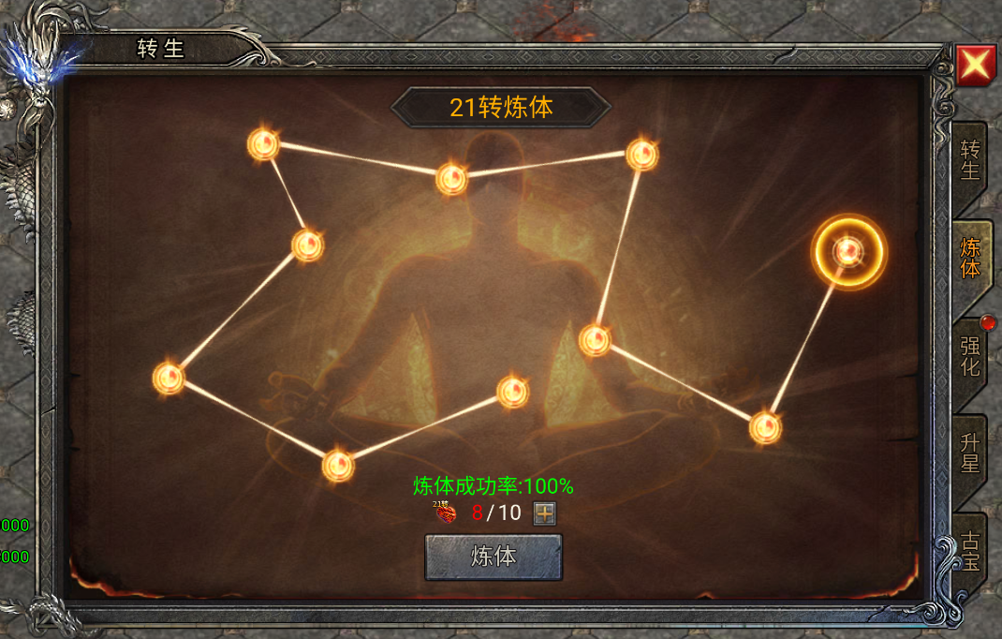
参考图

 | 无双霸业游戏界面

